手順書
操作手順書 |  |  |  |  | 作成日時：2019/10/25-16:02:15

 | １．操作環境

 |  |  | シナリオファイル名 | C:\Users\Administrator\Desktop\動作確認手順\残高確認書CSV出力.winsnr

 | ２．操作手順

 |  | ２．１．シナリオ：残高確認書CSV出力
 |  |  | ２．１．１．[残高確認書ＣＳＶ出力]ウィンドウ |  |  | 確認日 | 結果
 |  |  | 画面 | 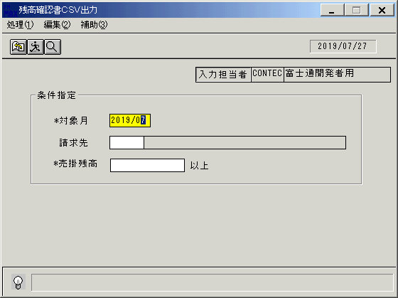
 |  |  | 操作内容 | 「残高確認書ＣＳＶ出力」ウィンドウを初期画面表示します。「対象月」を入力します。

 |  |  | ２．１．２．[残高確認書ＣＳＶ出力]ウィンドウ |  |  | 確認日 | 結果
 |  |  | 画面 | 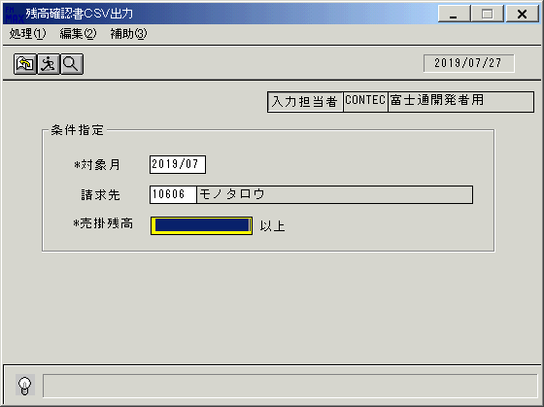
 |  |  | 操作内容 | 「請求先」を入力します。

 |  |  | ２．１．３．[残高確認書ＣＳＶ出力]ウィンドウ |  |  | 確認日 | 結果
 |  |  | 画面 | 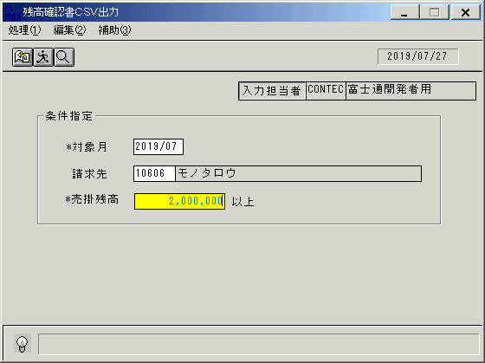
 |  |  | 操作内容 | 「売掛残高」を入力しEnterキーを押します。

 |  |  | ２．１．４．[残高確認書ＣＳＶ出力]ウィンドウ - [残高確認書ＣＳＶ出力]ウィンドウ |  |  | 確認日 | 結果
 |  |  | 画面 | 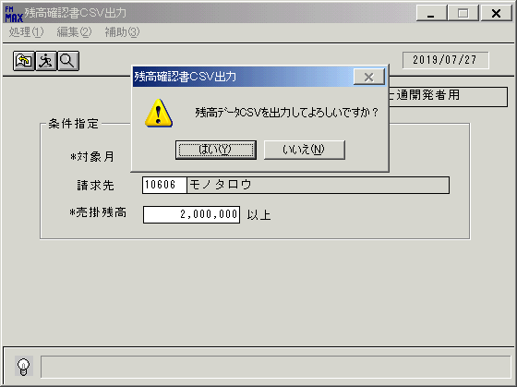
 |  |  | 操作内容 | 「はい」をクリックしCSVファイルを保存します。

画面ﾚｲｱｳﾄ
画面レイアウト |  |  |  |  |  |  | 名称 |  | 残高確認データCSV出力 |  |  |  |  |  |  | 名称 |  |  |  |  | 変更履歴 |  | Ｖｅｒ． | 年月日 |  | 作成者 | Ｖｅｒ． | 年月日 | 作成者
 |  |  |  |  |  |  |  |  |  |  |  |  |  |  |  |  |  |  |  |  |  |  | 1.00 | 2006-07-06 |  | FJCL)齊藤
 |  |  |  |  |  |  | ＩＤ |  | URKPR56 |  |  |  |  |  |  | ＩＤ

 |  |  |  |  |  |  |  |  |  |  |  |  |  |  |  |  |  |  |  | ＜利用部門＞
 |  |  |  |  |  |  |  |  |  |  |  |  |  |  |  |  |  |  |  |  | ・営業部門

 |  |  |  |  |  |  |  |  |  |  |  |  |  |  |  |  |  |  |  | ＜用途／目的＞
 |  |  |  |  |  |  |  |  |  |  |  |  |  |  |  |  |  |  |  |  | ・得意先に提出する残高確認書WORD差込用のデータを作成する。

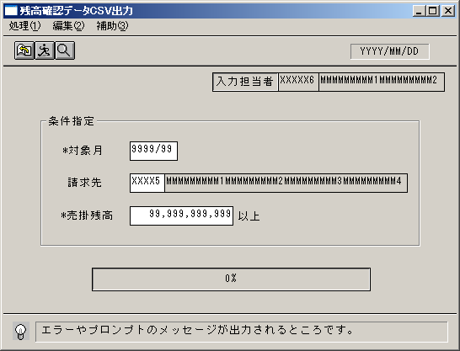

 |  |  |  |  |  |  |  |  |  |  |  |  |  |  |  |  |  |  |  | ＜機能＞
 |  |  |  |  |  |  |  |  |  |  |  |  |  |  |  |  |  |  |  |  | ・条件に該当する得意先の残高情報をCSVファイルに出力

 |  |  |  |  |  |  |  |  |  |  |  |  |  |  |  |  |  |  |  | ＜検索画面＞
 |  |  |  |  |  |  |  |  |  |  |  |  |  |  |  |  |  |  |  | № |  | 項目 |  |  | 機能 |  |  |  |  | №
 |  |  |  |  |  |  |  |  |  |  |  |  |  |  |  |  |  |  |  |  |  | [HEAD]
 |  |  |  |  |  |  |  |  |  |  |  |  |  |  |  |  |  |  |  | 1 |  | 請求先 |  |  | 得意先マスタを参照 |  |  |  |  | 29

＜フレーム仕様＞ ［明細行数 →１行］ ［スクロール → 無し］ |  |  |  |  |  |  |  |  |  |  |  |  |  |  |  |  |  |  | ＜備 考＞

画面項目説明書 |  |  |  |  |  |  | 名称 |  | 残高確認データCSV出力 |  |  |  |  |  |  | 名称 |  |  |  |  | 変更履歴 |  | Ｖｅｒ． | 年月日 |  | 作成者 | Ｖｅｒ． | 年月日 | 作成者
 |  |  |  |  |  |  |  |  |  |  |  |  |  |  |  |  |  |  |  |  |  |  | 1.00 | 2006-07-06 |  | FJCL)齊藤
 |  |  |  |  |  |  | ＩＤ |  | URKPR56 |  |  |  |  |  |  | ＩＤ

 | 項目群 | NO | 入出力項目名 |  |  | 入力 |  |  |  | 表示 | 属性 | 表示桁 | 入力桁 |  |  |  | 項 目 説 明
 |  |  |  |  |  | 必須 |  | 任意 |  |  |  |  |  | ①

 | ヘッダ部 | 1 | 対象月 |  |  | ○ |  |  |  |  | 9 | 6 | 6 |  |  |  | 出力対象月を指定する。 | 運用月を初期表示。
 |  | 2 | 請求先（コード） |  |  |  |  | ○ |  |  | X | 5 | 5 |  |  |  | 出力対象とする請求先コードを指定する。
 |  | 3 | 請求先（名称） |  |  |  |  |  |  | ○ | NX | 40 |  |  |  |  | 請求先コードより、得意先マスタから得意先名略称を表示。
 |  | 4 | 売掛残高 |  |  | ○ |  |  |  |  | 9 | 10 | 10 |  |  |  | 設定値を初期表示。
 |  | 5 | 入力担当者（ｺｰﾄﾞ） |  |  |  |  |  |  | ○ | X | 6 |  |  |  |  | ログインした担当者コードを表示。
 |  | 6 | 入力担当者（名称） |  |  |  |  |  |  | ○ | NX | 20 |  | ○ |  |  | ログインした担当者コードの名称を担当者マスタより表示。
 |  |  |  |  |  |  |  |  |  |  |  |  |  | ① | 担当者M

 |  | ※１ 出力内容について

 |  |  | ① | 出力対象月の月末日 | ※編集方法はYYYY年MM月DD日

 |  |  | ② | 得意先 | ※確認用

 |  |  | ③ | 「①」における売掛残高

